NCH16s9
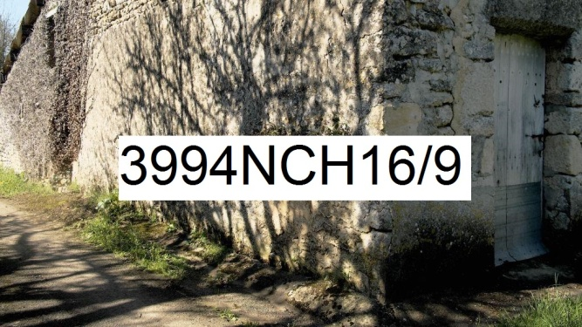 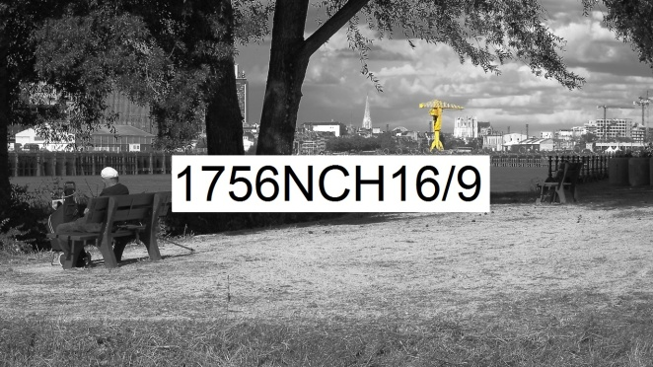
Numérique Couleur Horizontal rapport de format largeur 16 sur hauteur 9 | format de la photo, hors bord et encadrement |  |  | 17,8 x 10 | 35,6 x 20 | 71,1 x 40 | 106,7 x 60 | 142,2 x 80
 | nombre maximum de tirages et impressions par photo |  |  | illimité | illimité | 500 | 200 | 75
 | conditions de prise de vue |  |  | - | oui | oui | oui | oui
 | numérotation |  |  | - | -
 | certificat d'authenticité |  |  | - | - | -
 | texte cours imprimé |  |  | - | - | - | - | oui
T I R A G E P A P I E R P H O T O |  |  | T P P | 17,8 x 10 | 35,6 x 20 | 71,1 x 40 | 106,7 x 60 | 142,2 x 80
Fuji Crystal DRII brillant | FUCRBR | sans bord blanc | SBB | 23 € | 33 € | 52 €
 |  | avec bord blanc 1 cm ( ! = L + 2 ; h + 2 ) | ABB1 |  |  | 59 €
Kodak Pro Andura brillant avec film brillant | KOBRFIBR | sans bord blanc (!17,8x10 sans film) | SBB | 33 € | 36 € | 62 € | 129 € | 229 €
 |  | avec bord blanc 1 cm ( ! = L + 2 ; h + 2 ) | ABB1 |  |  | 64 € | 134 € | 239 €
 |  | avec bord blanc 2 cm ( ! = L + 4 ; h + 4 ) | ABB2 |  |  | 69 € | 144 € | 249 €
 |  | avec bord blanc 3 cm ( ! = L + 6 ; h + 6 ) | ABB3 |  |  |  | 154 € | 259 €
 |  | avec bord blanc 5 cm ( ! = L + 10 ; h + 10 ) | ABB5 |  |  |  |  | 279 €
I M P R E S S I O N D I R E C T E P R E T - A - A C C R O C H E R |  |  |  |  | IDPAC | 71,1 x 40 | 106,7 x 60 | 142,2 x 80
impression sur aluminium | IMALU |  |  |  | CSC | 199 € | 364 € | 609 €
 |  | monté avec encadrement bois massif blanc champ 4 mm, profondeur 35 mm |  |  | MOAB10BL | 374 € | 619 € | 939 €
Impression sur toile textile mat OU brillant | IMTTMA IMTTBR | monté avec caisson flottant érable massif blanc vide 29 mm, champ 21 mm, profondeur 60 mm |  |  | BAPL21ERBL | 976 € | 1,399 € | 1,929 €
T I R A G E P A P I E R P H O T O P R E T - A - A C C R O C H E R |  |  |  |  | TPPPAC | 71,1 x 40 | 106,7 x 60 | 142,2 x 80
Fuji chrystal archive DRII brillant avec film brillant | FUCRFIBR | contre-collé sur aluminium |  |  | CSC | 262 € | 509 € | 839 €
 |  | monté avec encadrement bois massif blanc champ 4 mm, profondeur 35 mm |  |  | MOAB10BL | 339 € | 759 € | 1,169 €
 |  | monté avec caisson à interstice érable massif blanc vide 6 mm, champ 15 mm, profondeur 31 mm |  |  | MOBA15ERBL | 552 € | 879 € | 1,319 €
Kodak Pro Andura brillant avec verre acrylique brillant |  | contre-collé sur aluminium |  |  | CSC | 404 € | 759 € | 1,319 €
 |  | monté avec encadrement bois massif blanc champ 4 mm, profondeur 35 mm |  |  | MOAB10BL | 582 € | 1,014 € | 1,649 €
 |  | monté avec caisson à interstice aluminium vide 5 mm, champ 2 mm, profondeur 25 mm |  |  | LOAB25AR | 619 € | 1,049 € | 1,689 €
 | KOPRBRVEBR2 | monté avec caisson à interstice érable massif blanc vide 6 mm, champ 15 mm, profondeur 31 mm |  |  | MOBA15ERBL | 674 € | 1,129 € | 1,789 €
 |  | monté avec caisson à interstice bois massif argent patiné vide noir 8 mm, champ argent 12 mm, profondeur noir 45 mm |  |  | MOBAR12NA | 774 € | 1,269 € | 2,009 €
 |  | monté avec caisson à interstice aluminium vide 10 mm, champ 30 mm, profondeur 30 mm |  |  | LOSF30AR | 1,009 € | 1,569 € | 2,404 €
 |  | monté avec caisson flottant érable massif blanc vide 29 mm, champ 21 mm, profondeur 60 mm |  |  | MOBAPL21ERBL | 1,144 € | 1,782 € | 2,679 €
les prix sont indiqués TTC les frais d'expédition ne sont pas inclus |  | distance d'observation minimum |  |  |  | 58 cm | 84 cm | 110 cm

 |  | distance d'observation optimum |  |  |  | 253 cm | 374 cm | 497 cm

 |  | distance d'observation maximum |  |  |  | 592 cm | 877 cm | 1168 cm

